Berechnungshilfe
Rechnung EZN – Verbrauch 98,72 kWh

Rechnung EVN – Verbrauch 360,8 kWh
Orange – Abnahme EVN
Rot – Abnahme EZN
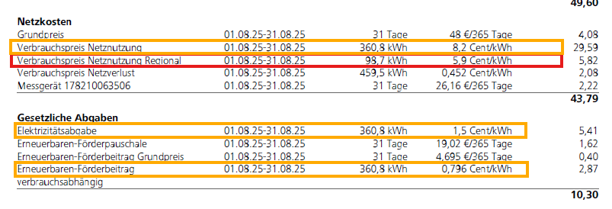

Rechnung EVN – Preis pro kWh netto

